ABBA RULES
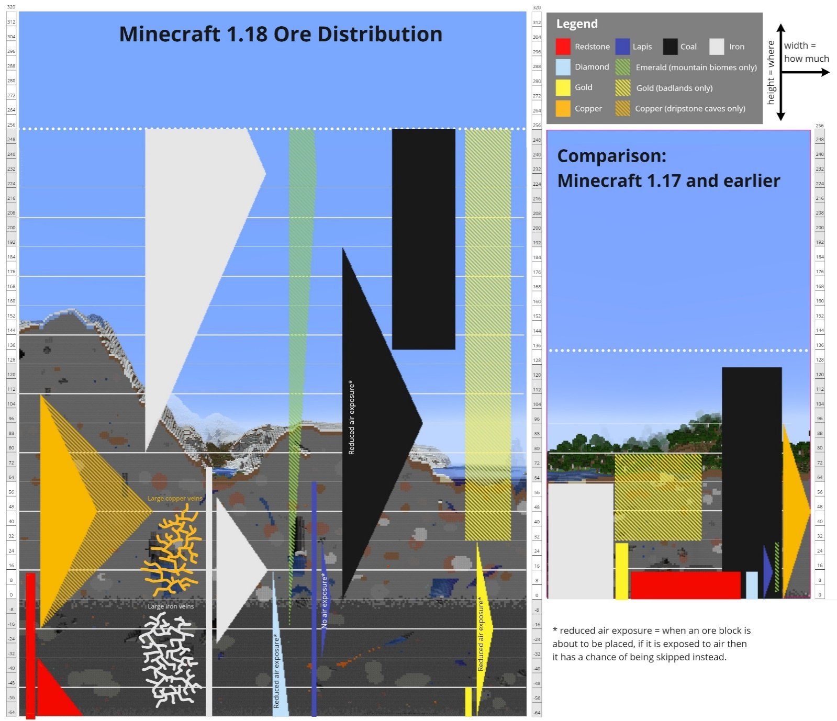
Puntos | Cantidad de stacks | Resto
2 | 0 | 0 | 0 | 0 | 0 | 0 | 0
10 | 0 | 0 | ↓ | ↓ | ↓ | 0 | 0
5 | 0 | 0 | 0 | 0 | 0 | 0 | 0
20 | 0 | 0 |  |  |  | 0 | 0
50 | 0 | 0 | 1 bloque crudo = 9 bloques normales |  |  | 0 | 0
50 | 0 | 0 |  |  |  | 0 | 0
200 | 0 | 0 |  |  |  | 0 | 0 | Pillín no muevas la imagen
500 | 0 | 0 |  |  |  | 0 | 0 | Igualmente guapo el que lo lea

Puntos | Cantidad de stacks | Resto |  |  |  | Total | 0
1,000 | 0 | 0
20 | 0 | 0
30 | 0 | 0
50 | 0 | 0
20 | 0 | 0
50 | 0 | 0
100 | 0 | 0
2,000 | 0 | 0

¡¡ SÓLO ESCRIBIR EN LAS CELDAS DE COLOR NARANJA !!

